상품제안서
오코텍스인증 투톤 에코지퍼파우치 | 상품코드: S30521

 |  |  |  |  |  |  | 02-713-8555 | www.synergygift.co.kr
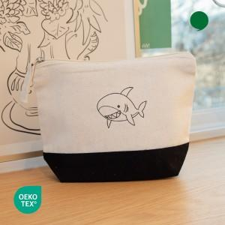 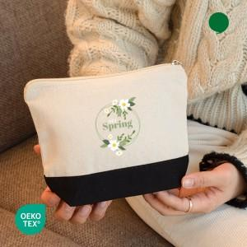

【상세/제작정보】 | <p><span style="font-size: 14pt;">※ 양면인쇄시 비용 추가됩니다.(별도 견적 필요하오니 문의바랍니다.)</span></p>

【인쇄/포장옵션】 | 실크, 풀칼라 / OPP(비닐)

【공급단가】 | 수량 | 100~ | 300~ | 500~ | 1,000~ | 3,000~
*VAT별도 | 단가 | 1,140원 | 1,120원 | 1,100원 | 1,050원 | 1,010원

【상품 URL】 | https://www.synergygift.co.kr:443/src/goods_detail.php?gdno=30521

